Solicitud gráfica
 | Área: | Matemáticas |  |  | Fecha:
 | Grado: | 7 |  |  | 2015-12-26
 | Título del tema: | ¿qué conjuntos numericos reconoces? |  |  | ¿Cuaderno de estudio o recurso? | Recurso
 | Editor: | Alexnder Rincon |  |  | Motor del recurso | F6

 | Código guión o recurso: | MA_07_05_CO_REC_10 | ← Para determinar este código, visite la hoja de Ayuda
 |  |  |  |  | ESPECIFICACIÓN DE ARCHIVOS A ENTREGAR
Núm. | Archivo Shutterstock o ruta en web | Imagen para: | Tipo | Ubicación de la imagen en el recurso F6 | Nombre imagen SMALL | Tamaño imagen SMALL | Nombre imagen ZOOM | Tamaño imagen ZOOM | Descripción | Observaciones
IMG01 | Descripcion Shutterstock 330915149 | Recurso F6 |  | Contenido | MA_07_05_CO_REC_10_IMG01n.jpg | 320 x 480 px | MA_07_05_CO_REC_10_IMG01a.jpg | 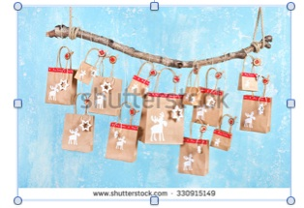 800 x 458 px
IMG02 | Descripcion Imagen tomada de google. Elaborar imagen similar | Recurso F6 |  | Contenido | MA_07_05_CO_REC_10_IMG02n.jpg | 320 x 480 px | MA_07_05_CO_REC_10_IMG02a.jpg | 800 x 458 px | 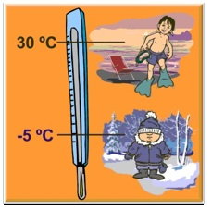 | Elaborar imagen similar
IMG03 | Descripcion Shutterstock 229450780 | Recurso F6 |  | Contenido | MA_07_05_CO_REC_10_IMG03n.jpg | 320 x 480 px | MA_07_05_CO_REC_10_IMG03a.jpg | 800 x 458 px | 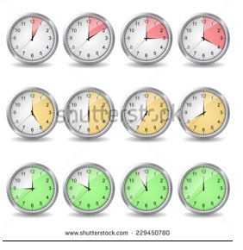
IMG04 | Descripcion | Recurso F6 |  | Contenido | MA_07_05_CO_REC_10_IMG04n.jpg | 320 x 480 px | MA_07_05_CO_REC_10_IMG04a.jpg | 800 x 458 px | 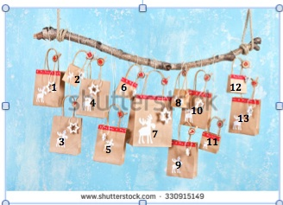 | Colocar números en la imagen 1
IMG05 | Descripcion Shutterstock 339176753 | Recurso F6 |  | Contenido | MA_07_05_CO_REC_10_IMG05n.jpg | 320 x 480 px | MA_07_05_CO_REC_10_IMG05a.jpg | 800 x 458 px | 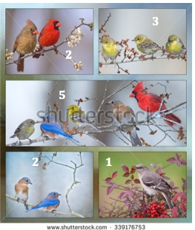 | Colocar numero de objetos en cada cuadro
IMG06 | Descripcion Tomada de google | Recurso F6 |  | Contenido | MA_07_05_CO_REC_10_IMG06n.jpg | 320 x 480 px | MA_07_05_CO_REC_10_IMG06a.jpg | 800 x 458 px | 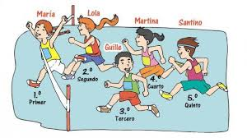 | reeleborar imagen mostrando una competencia y los lugares de los competidores
IMG07 | Descripcion | Recurso F6 |  | Contenido | MA_07_05_CO_REC_10_IMG07n.jpg | 320 x 480 px | MA_07_05_CO_REC_10_IMG07a.jpg | 800 x 458 px
IMG08 | Descripcion: Imagen tomada de google | Recurso F6 |  | Contenido | MA_07_05_CO_REC_10_IMG08n.jpg | 320 x 480 px | MA_07_05_CO_REC_10_IMG08a.jpg | 800 x 458 px
IMG09 | Descripcion | Recurso F6 |  | Contenido | MA_07_05_CO_REC_10_IMG09n.jpg | 320 x 480 px | MA_07_05_CO_REC_10_IMG09a.jpg | 800 x 458 px
IMG10 | Descripcion Shutterstock 124821541 | Recurso F6 |  | Contenido | MA_07_05_CO_REC_10_IMG10n.jpg | 320 x 480 px | MA_07_05_CO_REC_10_IMG10a.jpg | 800 x 458 px | 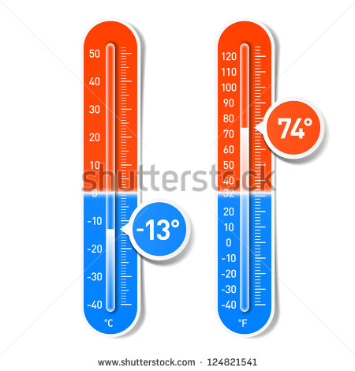
IMG11 | Descripcion | Recurso F6 |  | Contenido | MA_07_05_CO_REC_10_IMG11n.jpg | 320 x 480 px | MA_07_05_CO_REC_10_IMG11a.jpg | 800 x 458 px
IMG12 | Descripcion | Recurso F6 |  | Contenido | MA_07_05_CO_REC_10_IMG12n.jpg | 320 x 480 px | MA_07_05_CO_REC_10_IMG12a.jpg | 800 x 458 px
IMG13 | Descripcion | Recurso F6 |  | Contenido | MA_07_05_CO_REC_10_IMG13n.jpg | 320 x 480 px | MA_07_05_CO_REC_10_IMG13a.jpg | 800 x 458 px
IMG14 | Descripcion | Recurso F6 |  | Contenido | MA_07_05_CO_REC_10_IMG14n.jpg | 320 x 480 px | MA_07_05_CO_REC_10_IMG14a.jpg | 800 x 458 px | 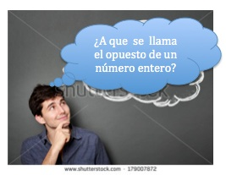 | Elaborar imagen
IMG15 | Descripcion | Recurso F6 |  | Contenido | MA_07_05_CO_REC_10_IMG15n.jpg | 320 x 480 px | MA_07_05_CO_REC_10_IMG15a.jpg | 800 x 458 px | 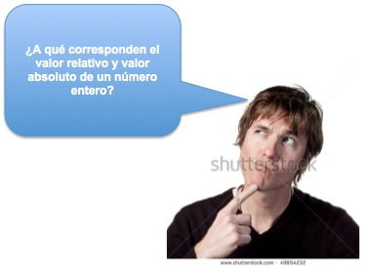 | Elaborar imagen
IMG16 | Descripcion | Recurso F6 |  | Contenido | MA_07_05_CO_REC_10_IMG16n.jpg | 320 x 480 px | MA_07_05_CO_REC_10_IMG16a.jpg | 800 x 458 px | 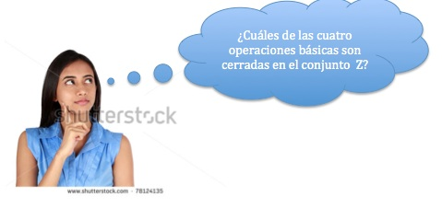 | Elaborar imagen
IMG17 | Descripcion | Recurso F6 |  | Contenido | MA_07_05_CO_REC_10_IMG17n.jpg | 320 x 480 px | MA_07_05_CO_REC_10_IMG17a.jpg | 800 x 458 px | 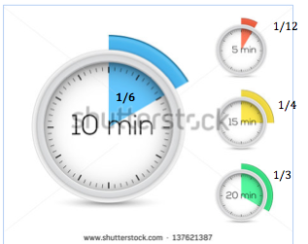
IMG18 | Descripcion | Recurso F6 |  | Contenido | MA_07_05_CO_REC_10_IMG18n.jpg | 320 x 480 px | MA_07_05_CO_REC_10_IMG18a.jpg | 800 x 458 px
IMG19 | Descripcion | Recurso F6 |  | Contenido | MA_07_05_CO_REC_10_IMG19n.jpg | 320 x 480 px | MA_07_05_CO_REC_10_IMG19a.jpg | 800 x 458 px | 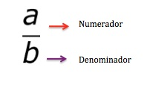
IMG20 | Descripcion | Recurso F6 |  | Contenido | MA_07_05_CO_REC_10_IMG20n.jpg | 320 x 480 px | MA_07_05_CO_REC_10_IMG20a.jpg | 800 x 458 px
IMG21 | Descripcion | Recurso F6 |  | Contenido | MA_07_05_CO_REC_10_IMG21n.jpg | 320 x 480 px | MA_07_05_CO_REC_10_IMG21a.jpg | 800 x 458 px
IMG22 | Descripcion | Recurso F6 |  | Contenido | MA_07_05_CO_REC_10_IMG22n.jpg | 320 x 480 px | MA_07_05_CO_REC_10_IMG22a.jpg | 800 x 458 px
IMG23 | Descripcion | Recurso F6 |  | Contenido | MA_07_05_CO_REC_10_IMG23n.jpg | 320 x 480 px | MA_07_05_CO_REC_10_IMG23a.jpg | 800 x 458 px | 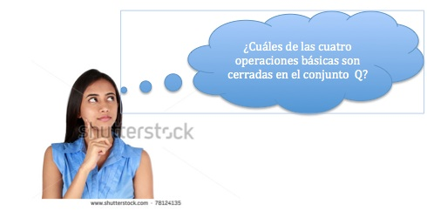 | Adaptar imagen
IMG24 | Descripcion | Recurso F6 |  | Contenido | MA_07_05_CO_REC_10_IMG24n.jpg | 320 x 480 px | MA_07_05_CO_REC_10_IMG24a.jpg | 800 x 458 px | 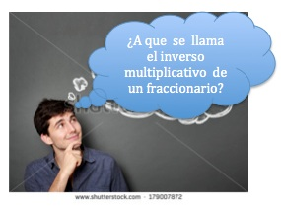 | Adaptar imagen

